Лист1
 |  |  |  |  |  |  |  | последовательность: 1010111100110011

 |  |  |  |  |  |  |  | выбран полином х5+х3+1 |  |  |  |  |  |  |  |  |  |  |  |  |  |  |  |  |  |  |  |  |  |  |  |  |  | 1010111101001000
Если 0, то отсутствует XOR перед триггером
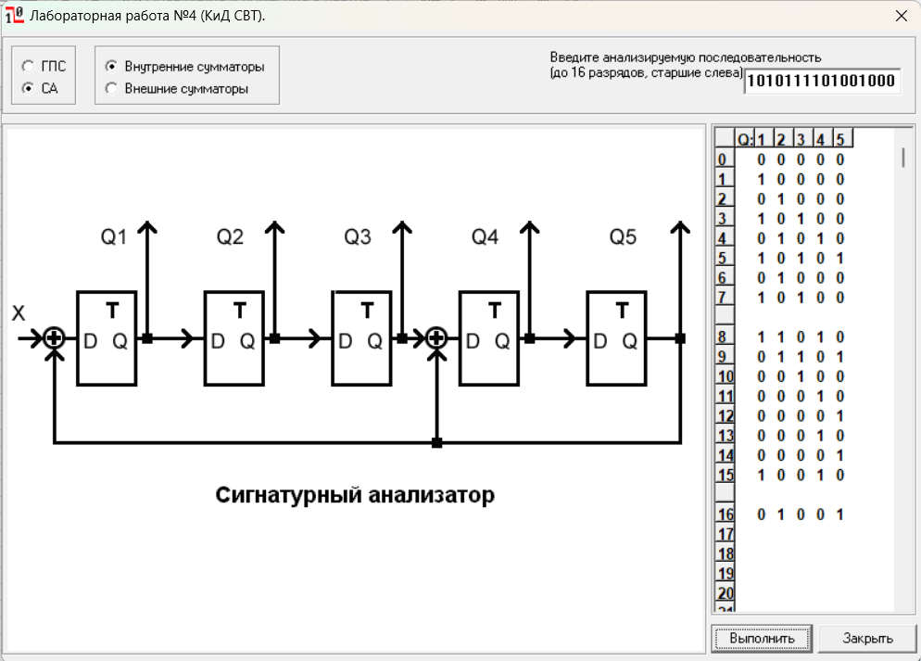
D1 | D2 | D3 | D4 | D5 | Эффект | Полином | 1 | 0 | 1 | 0 | 1 | 1 | 1 | 1 | 0 | 0 | 1 | 1 | 0 | 0 | 1 | 1 | 1 | 0 | 1 | 0 | 0 | 1
1 | 1 | 1 | 1 | 1 | 6 |  | 1 | 0 | 1 | 0 | 0 | 1 |  |  |  |  |  |  |  |  |  |  | 1 | 0 | 0 | 0 | 1 | 0 | 0 | 1 | 0 | 0 | 1
1 | 0 | 1 | 1 | 1 | 31 | x5+x4+x3+x2+1 |  |  |  |  | 1 | 0 | 1 | 1 | 0 | 0
1 | 1 | 0 | 1 | 1 | 31 | x5+x4+x3+x1+1 |  |  |  |  | 1 | 0 | 1 | 0 | 0 | 1
1 | 0 | 0 | 1 | 1 | 12 |  |  |  |  |  |  |  |  | 1 | 0 | 1 | 1 | 1 | 0
1 | 1 | 1 | 0 | 1 | 31 | x5+x4+x2+x1+1 |  |  |  |  |  |  |  | 1 | 0 | 1 | 0 | 0 | 1
1 | 0 | 1 | 0 | 1 | 14 |  |  |  |  |  |  |  |  |  |  |  | 1 | 1 | 1 | 0 | 1 | 1
1 | 1 | 0 | 0 | 1 | 7 |  |  |  |  |  |  |  |  |  |  |  | 1 | 0 | 1 | 0 | 0 | 1
1 | 0 | 0 | 0 | 1 | 20 |  |  |  |  |  |  |  |  |  |  |  |  | 1 | 0 | 0 | 1 | 0 |  | - | > | x4 | + | x
1 | 1 | 1 | 1 | 0 | 31 | x5+x3+x2+x1+1
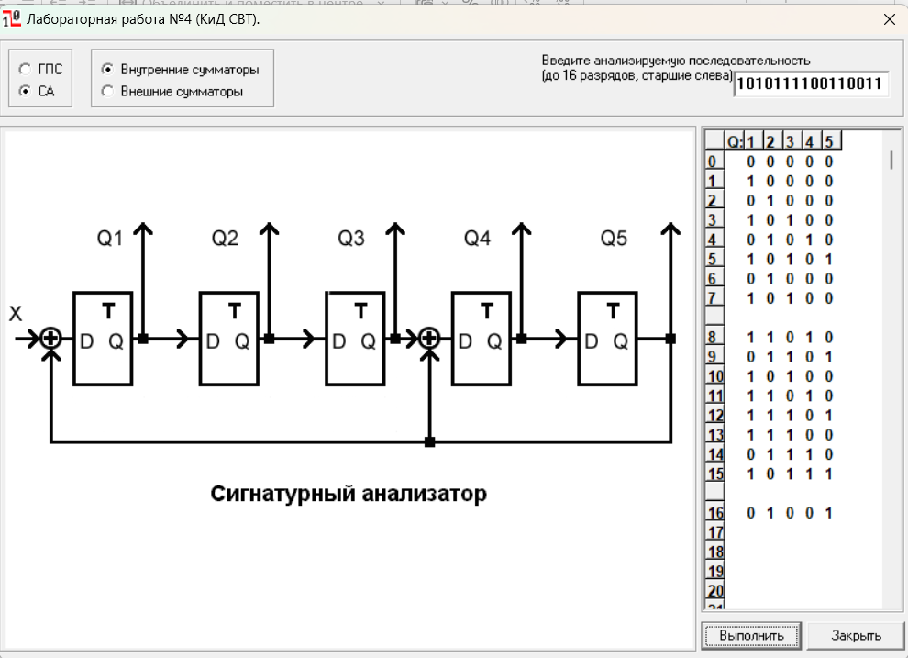
1 | 0 | 1 | 1 | 0 | 11
1 | 1 | 0 | 1 | 0 | 14
1 | 0 | 0 | 1 | 0 | 31 | x5+x3+1
1 | 1 | 1 | 0 | 0 | 13
1 | 0 | 1 | 0 | 0 | 31 | x5+x2+1
1 | 0 | 0 | 0 | 0 | 1

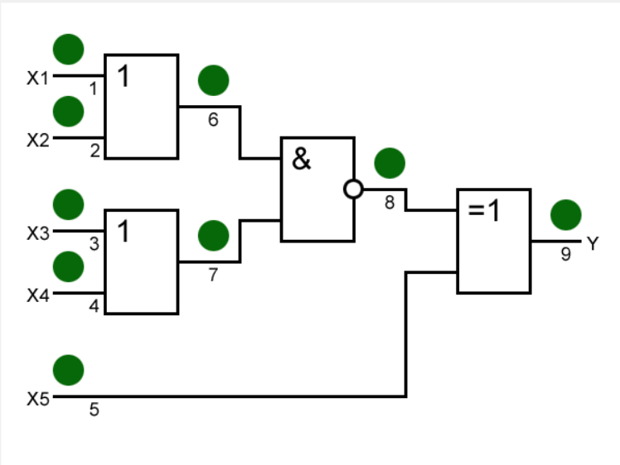

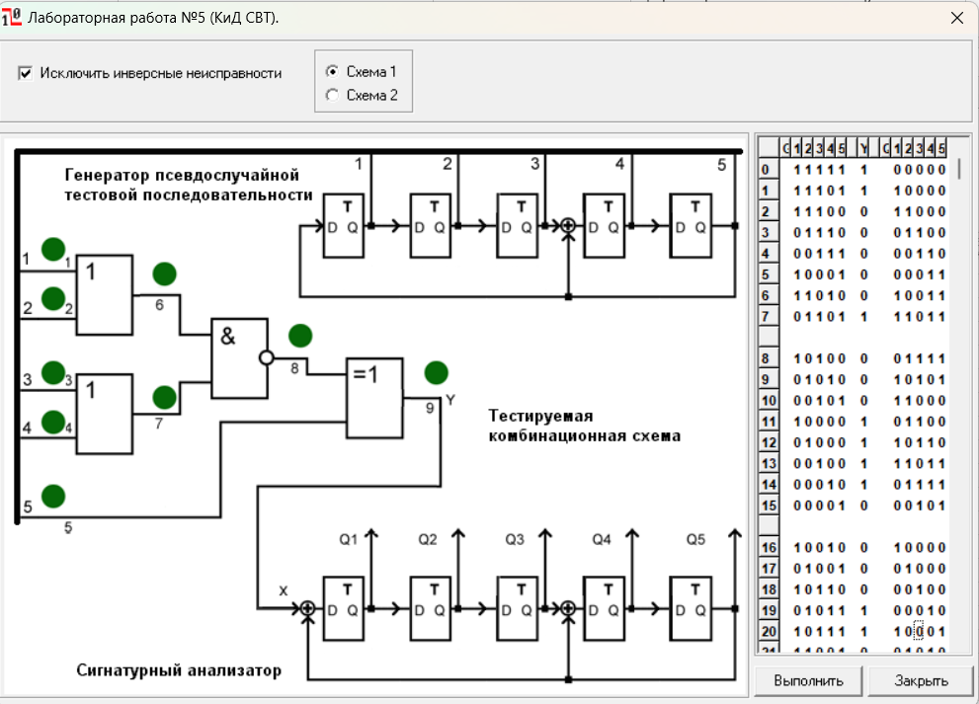
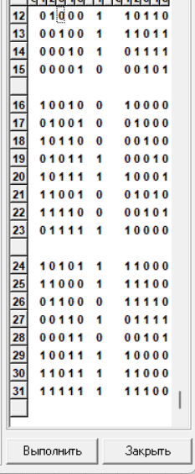

Зависимости полноты обнаружения одиночных константных неисправностей в полюсах
 |  |  |  |  |  |  |  |  |  | 0 | 0
 |  |  |  |  |  |  |  |  |  | 7 | 10
 |  |  |  |  |  |  |  |  |  | 15 | 10
 |  |  |  |  |  |  |  |  |  | 23 | 8
 |  |  |  |  |  |  |  |  |  | 31 | 8

 |  |  |  |  |  |  |  |  |  |  | окно от 0 до 7

